测试优先级
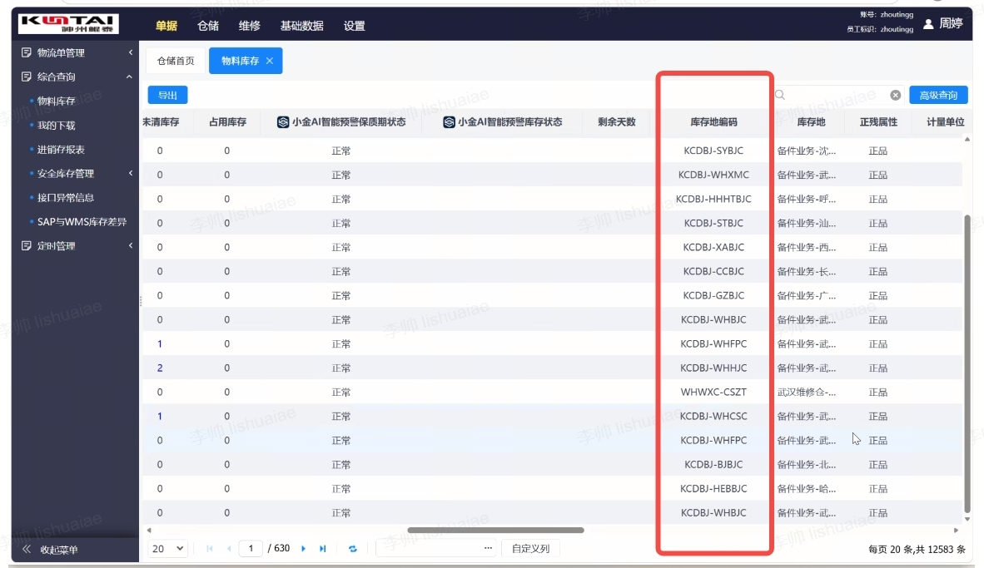
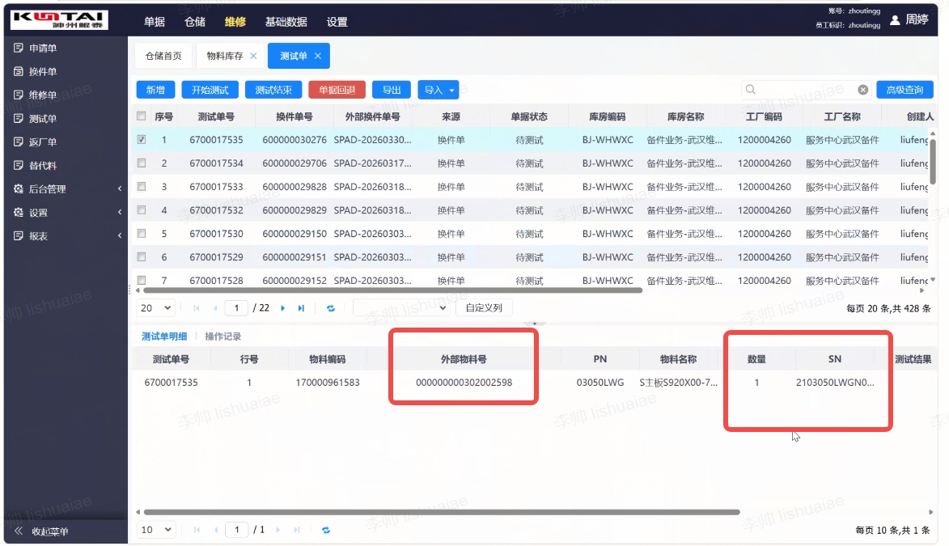
物料代码 | 捆绑料号 | 物料描述 | 备件大类 | 测试级别 | 数量 | SN | 备件接收时间 | 备件停留时间 | 测试件类别 | 武汉总库库存 | 测试员
系统自动抓取金库：武汉测试仓默认库存地/测试单页面待测试，测试中状态的物料号；并调整成30X-料号 | 与物料基础数据捆绑料号匹配 | 与物料基础数据物料描述 | 与物料基础数据备件大类 | 高/中 自动判定：武汉备件仓默认库存地-捆绑料号，库存为0； 自动判定：在物料基础数据中新增字段：测试优先级--填写高； 手动判定：计划有权限手动调节测试优先级字段 | 金库中该仓位该料号的数量/测试单数量 | 对武汉维修仓中的物料在金库中取备件SN信息 | 对武汉维修仓中的物料在金库中取备件交接给测试仓的时间 | 1、公式=TODAY()-H2 当天时间-备件接收时间=停留天数 2、颜色标注：停留时间7天内绿色；7-14天黄色，14天以上红色 | 显示备件类别：武汉测试仓---转储件； 武汉维修仓-测试在途---故障件/修复件 | 以B列捆绑料号为准，汇总各库区库存“武汉备件库”总数量 | 雷战国，李新滔，陈宇翔
测试单页面待测试，测试中状态的物料号 |  |  |  | 引用基础数据的表做判定 | 数据单条 | 有 | 抓取金库测试单创建时间 | 有 | 换件单-故障件 返厂单-修复件 | 武汉备件仓默认库存地-其他库区 | 需要导入表单，抓取表单SN对应的测试员
武汉测试仓默认库存地 |  |  |  | 引用基础数据的表做判定 | 汇总数量 | 无 | 有没有办法取值；空 | 无显示；默认红色 | 转储件

例如
302-001815 | 99-001049 | S硬盘4T-3.5SATA-6G7.2K-256M-XJ V1.0 | 硬盘 |  | 10 |  | 2026-03-15 | 89 | 转储件 | 3

武汉测试仓 | KCDBJ-WHCSC |  |  | 转储件
武汉维修仓-测试在途 | WHWXC-CSZT |  |  | 故障件
 |  |  |  | 修复件

武汉测试仓默认库存地 |  |  |  |  |  |  |  |  | 测试单页面待测试，测试中状态

